Entrée découpes en poids
Entrée découpes en poids
Cellules au fond BLANC : données à compléter et pouvant être modifiées (cellules non protégées). L'écriture apparaîtra en rouge. Les calculs exécutés dans les autres cellules seront mis à jour automatiquement à chaque fois que seront modifiées les entrées dans les cellules au fond blanc. Les chiffres en rouge apparaissant dans les cellules à fond blanc sont fournis uniquement à titre d'exemples et ne constituent pas des références. Les CALCULS sont faits en fonction d'UN SEUL ANIMAL en carcasse complète.

Produit | Poids carcasse de l'animal après abattage et avant la découpe (voir exemple onglet Introduction) | Unités | Coût de l'abattage et découpe chez le boucher / carcasse ($) | Frais de mise en marché (marge distributeur, transport abattoir-découpe-vente / carcasse) ($) | Coût unitaire de l'étiquettage ($) | Coût de production à la ferme de l'animal complet pour couvrir les dépenses de production. (voir exemple onglet Introduction) ($) | Coût total de l'animal carcasse (G6/B6) ($/kg) |  | Profit par animal selon le SCÉNARIO 1 ($) | Prix de vente de la carcasse au kg selon le SCÉNARIO 1 (frais exclus) ($/kg) | SCÉNARIO 2 Profit désiré par animal (ajoutez le montant nécessaire au coût pour égaler le prix de vente des autres méthodes de mise en marché) ($) | SCÉNARIO 2 Prix de vente qu'on peut avoir avec une autre mise en marché au kg carcasse ($/kg) | SCÉNARIO 2 PRIX DE VENTE obtenu par chevreau AUTRES METHODES (coût de production G6 + profit désiré L6) ($) | SCÉNARIO pour déterminer les nouveaux prix de vente de vos découpes en fonction de la marge bénéficiaire brute (APRÈS TOUS LES FRAIS) que vous souhaitez obtenir pour ressembler aux autres méthodes de mise en marché. CIBLE = marge bénéficiaire brute souhaitée (M5-H5/M5) (note : il n'y a aucune marge de profit sur les frais de découpes, etc.) ATTENTION : Ce calcul prend en considération d'appliquer la même marge de profit pour toutes les découpes selon son poids dans la carcasse totale. Il faut aussi tenir compte du marché, ce qui se vend plus ou moins bien dans votre secteur.
Chevreau | 21.60 | kg | 100.00 | 40.00 | 1.00 $ | 280.00 $ | 12.96 $ |  | 86.96 $ | 16.99 $ | 86.96 $ | 16.99 $ | 366.96 $
 |  |  |  |  |  |  |  |  |  |  |  |  |  | 23.70%
SCÉNARIO 1: DÉCOUPES (utilisez ce tableau pour évaluer la marge bénéficiaire brute / découpe) | Poids de la découpe (kg) | Poids de la coupe / poids carcasse (%) | Grosseur des paquets (kg) | Nombre de paquets pour chaque découpe | Prix de vente de chaque découpe ($/kg) | Revenus totaux de chaque découpe ($) | Indice de la découpe | Coût calculé d'un kilogramme de découpe ($/kg) | Coût total calculé de la découpe ($) | Frais de découpe à forfait / découpe ($) | Frais de mise en marché / découpe ($) | Coût pour l'emballage (étiquettes etc) / découpe ($) | Marge bénéficiaire brute INCLUANT tous les frais (%) | SCÉNARIO 2: Prix de vente calculé à la marge bénéficiaire brute ciblée ($/kg) | Revenus totaux à la marge bénéficiaire brute ciblée ($) | Marge bénéficiaire brute en utilisant d'autres méthodes de mise en marché (%)
Gigots (1/2 avec os) | 5.95 | 27.55% | 1.50 | 4 | 33.95 $ | 202.00 $ | 1.37 | 17.80 $ | 105.93 $ | 36.00 $ | 14.40 $ | 4.00 $ | 20.63% | 32.47 $ | 193.22 $ | 17.03%
Cubes (partie du devant) | 3.56 | 16.48% | 0.45 | 8 | 29.95 $ | 106.62 $ | 1.21 | 15.71 $ | 55.91 $ | 21.54 $ | 8.62 $ | 8.00 $ | 11.78% | 31.30 $ | 111.43 $ | 15.58%
Cotelettes (1/2 pouces d'épais 4/pqt) | 2.75 | 12.73% | 0.40 | 7 | 46.95 $ | 129.07 $ | 1.90 | 24.62 $ | 67.68 $ | 16.63 $ | 6.65 $ | 7.00 $ | 24.10% | 43.28 $ | 118.98 $ | 17.67%
Haché (paquets de +/- 500gr) | 2.54 | 11.76% | 0.50 | 5 | 22.95 $ | 58.29 $ | 0.93 | 12.03 $ | 30.57 $ | 15.37 $ | 6.15 $ | 5.00 $ | 2.08% | 26.21 $ | 66.58 $ | 14.26%
Coeur et foie et rognons | 1.73 | 8.01% | 0.50 | 3 | 21.95 $ | 37.97 $ | 0.89 | 11.51 $ | 19.91 $ | 10.47 $ | 4.19 $ | 3.00 $ | 1.07% | 25.29 $ | 43.75 $ | 14.14%

Pertes | 5.07 | 23.48% |  |  |  | TOTAL REVENUS POUR LA CARCASSE |  |  | Coût de la carcasse | Coût abattage et découpe | Frais de mise en marché | Coût de l'emballage |  |  | TOTAL REVENUS POUR LA CARCASSE SELON 2e Méthode
Total des coupes | 16.53 | 76.52% |  |  |  | 533.96 $ |  |  | 280.00 $ | 100.00 $ | 40.00 $ | 27.00 $ | 16.29% |  | 533.96 $
Total des coupes incluant les pertes | 21.60 | 100.00%
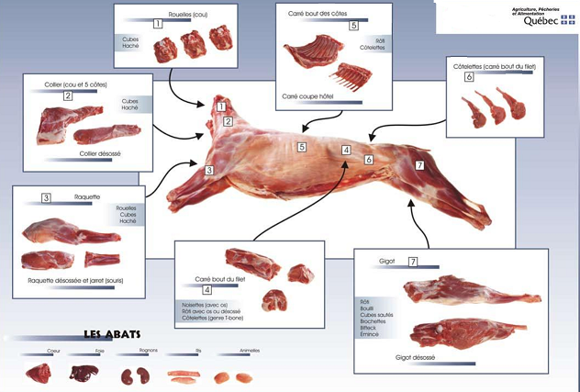
SYNTHÈSE SCÉNARIO 1 |  |  |  |  |  |  |  |  |  |  |  |  |  | SYNTHÈSE SCÉNARIO 2
Indicateurs | Modes de calcul |  |  |  | Résultats scénario 1 |  |  |  |  |  |  |  |  | Indicateurs | Modes de calcul de la marge bénéficiaire brute de : |  | Résultats AVANT salaires de découpe
 |  |  |  |  |  |  |  |  |  |  |  |  |  |  | 23.70%
Indice global | Total en poids ÷ revenus totaux |  |  |  | 0.04 |  |  |  |  |  |  |  |  | Indice global | Total en poids ÷ revenus totaux |  | 0.04
Revenus totaux en $ | Ventes totales de toutes les découpes |  |  |  | 533.96 $ |  |  |  |  |  |  |  |  | Revenus totaux en $ | Vente de toutes les découpes |  | 533.96 $
Marge bénéficiaire en $ | Revenus totaux moins coûts totaux des découpes et autres frais |  |  |  | 86.96 $ |  |  |  |  |  |  |  |  | Marge bénéficiaire brute CIBLÉE en $ | Revenus totaux CIBLÉS moins coûts totaux des découpes |  | 86.96 $
Marge bénéficiaire brute en % | (marge bénéficiaire ÷ revenus de ventes totaux) X 100 |  |  |  | 16.29% |  |  |  |  |  |  |  |  | Marge bénéficiaire brute CIBLÉE en % | (marge bénéficiaire brute ciblée ÷ revenus des ventes totaux ciblés) X 100 |  | 16.29%
Prix de vente de l'animal au complet excluant les autres frais au kg | Revenus totaux - les frais ÷ Total du poids carcasse de l'animal |  |  |  | 16.99 $ |  |  |  |  |  |  |  |  | Prix de vente de l'animal au complet excluant les autres frais au kg | Revenus totaux - les frais ÷ Total du poids carcasse de l'animal |  | 16.99 $

Possibilités découpes
